３.コミュニティ提案概要書（２）
コミュニティ提案概要（２） | 令和元年度補正 コミュニティＺＥＨによるレジリエンス強化事業
補助事業名 |  | 補助事業者名 | ←補助事業名、補助事業者名を入力すること
 |  |  |  | ※コンソーシアム申請で申請者が複数いる場合の入力の仕方
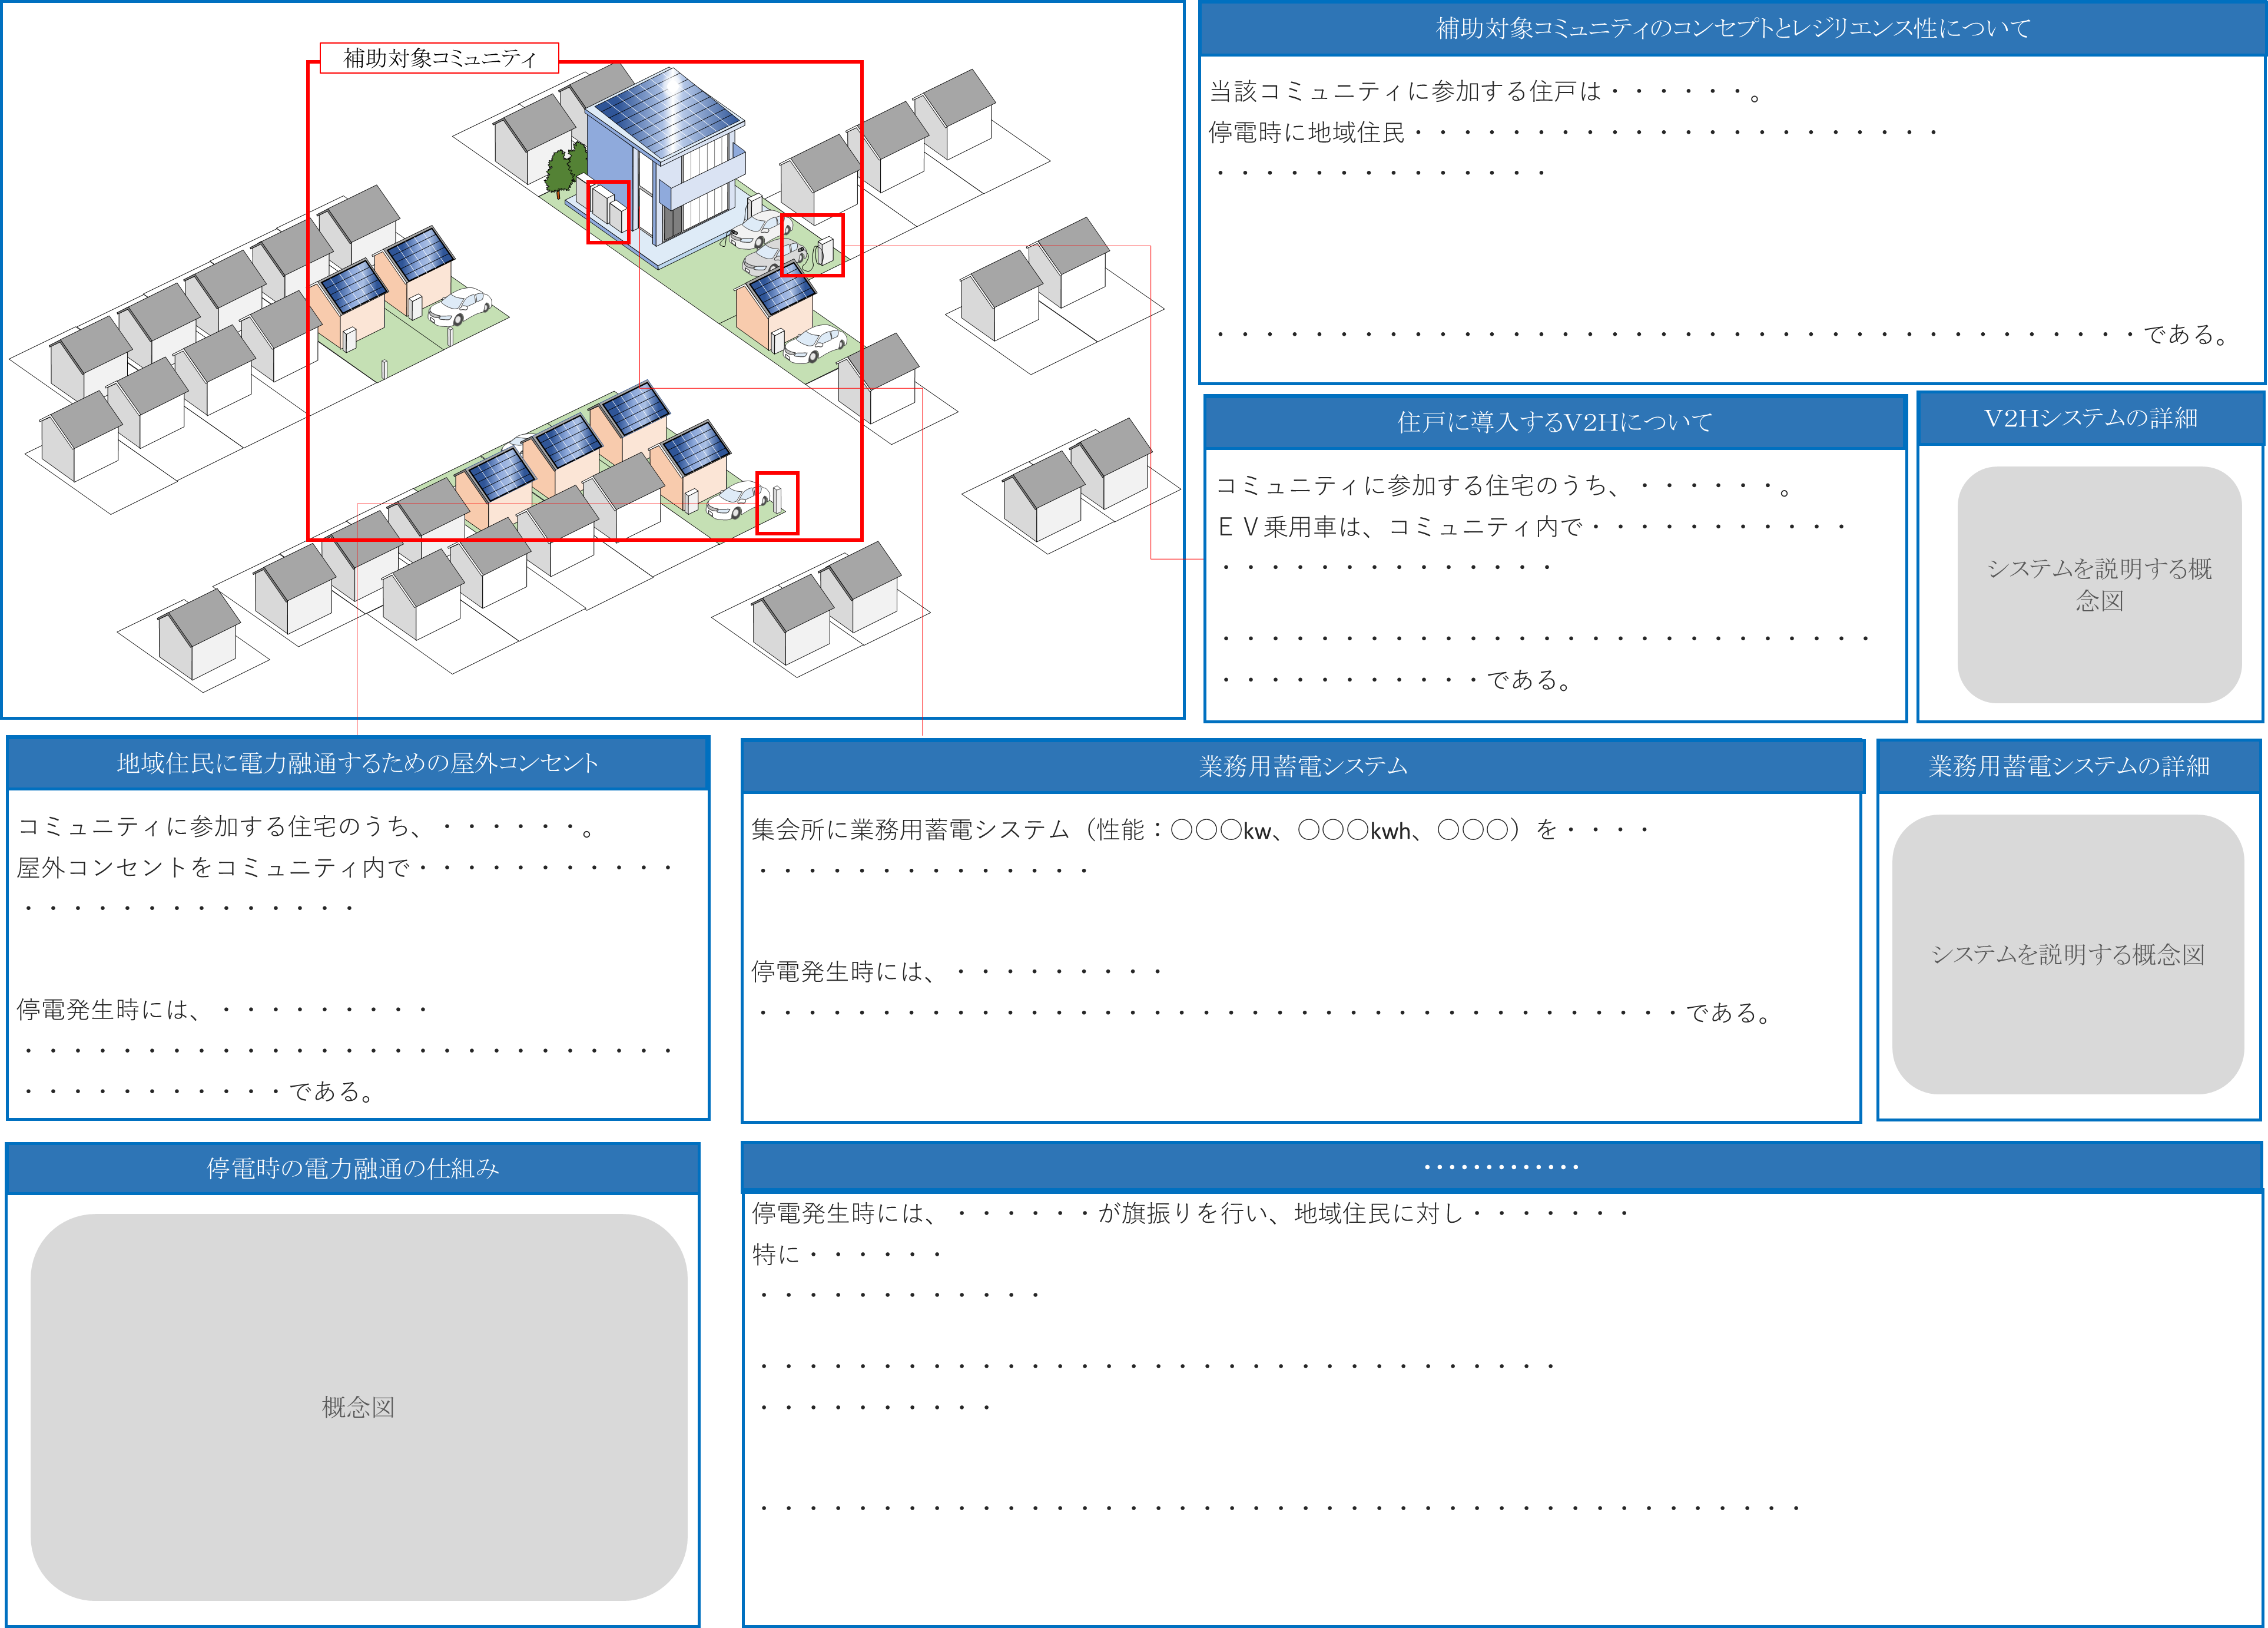
 |  |  |  | 「●●株式会社/個人Ａ/個人B/個人C」

 |  |  | ←記入例を参考として、コミュニティの概要をイラストを交えて説明すること
 |  |  | （記入例の画像は、入力時削除する）

記入例を削除し、
作成してください。

４-１.コミュニティ全体交付申請額算出表
【単独申請の場合】 申請者が本書類を作成する。定型様式１．交付申請額算出表の値と同値を入力して提出すること。
【コンソーシアム申請の場合】 幹事者が本書類を作成する。コンソーシアムを構成する各申請の「定型様式１．交付申請額算出表」を確認し、各項目ごとに合算した値を該当する項目に入力すること。（必ず検算を行うこと。）
定型様式４

４．コミュニティ全体申請額算出表

 | [１]補助金申請額 内訳
 | １.補助事業情報
 |  | 補助事業の名称 |  |  |  |  | 幹事者名 |  |  |  |  | ←補助事業の名称（コミュニティの名称）、申請者名もしくは幹事者名を入力すること

 | ２．補助対象住宅の補助金申請額（一戸あたりの定額 ZEH＋：１０５万円、ZEH+R：１１５万円）
 |  | ＺＥＨ＋の補助金申請額合計 |  |  | 0 |  | 円 | ① |  |  |  | ←これより下の各項目について

 |  | ＺＥＨ＋Ｒの補助金申請額合計 |  |  | 0 |  | 円 | ② |  |  |  | 【単独申請の場合】「定型様式１．交付申請額算出表」の各項目を写すこと
 |  |  |  |  |  |  |  |  |  |  |  | 【コンソーシアム申請の場合】各申請者の「定型様式１．交付申請額算出表」の各項目合計を入力すること
 | ３．補助対象住宅に導入する設備（蓄電システム、太陽熱利用温水システム、停電自立型燃料電池、Ｖ２Ｈ充電設備、その他設備）
 |  | １） 家庭用蓄電システム 補助金申請額合計 |  |  |  |  | 円 | ③
 |  | ５－２．家庭用蓄電システム明細

 |  | ２） 太陽熱利用温水システム 補助金申請額合計 |  |  |  |  | 円 | ④
 |  | ５－３．太陽熱利用温水システム明細

 |  | ３） 停電自立型燃料電池 補助金申請額合計 |  |  |  |  | 円 | ⑤
 |  | ５－４．停電自立型燃料電池明細

 |  | ４） Ｖ２Ｈ 充電設備 | 経費区分 | 補助事業に要する経費 |  | 補助対象経費 |  |  | 補助金申請額
 |  |  | 設備費 【イ】 | － |  |  |  |  |  | 円
 |  |  | 工事費 【ロ】 | － |  |  |  |  |  | 円
 |  |  | 合計 | － |  | 0 |  |  | 0 | 円 | ⑥
 |  | ５－５．Ｖ２Ｈ充電設備明細

 |  | ５） その他設備 | 経費区分 | 補助事業に要する経費 |  | 補助対象経費 |  |  | 補助金申請額
 |  |  | 設備費 【ハ】 |  |  |  |  |  |  | 円
 |  |  | 工事費 【ニ】 |  |  |  |  |  |  | 円
 |  |  | 合計 | 0 |  | 0 |  |  | 0 | 円 | ⑦
 |  | ５－６．その他明細

 | ４．既存住宅等に導入する設備（蓄電システム、Ｖ２Ｈ充電設備、その他設備）
 |  | １） 家庭用蓄電システム 補助金申請額合計 |  |  | 0 |  | 円 | ⑧
 |  | ６－２．家庭用蓄電システム明細

 |  | ２） Ｖ２Ｈ 充電設備 | 経費区分 | 補助事業に要する経費 |  | 補助対象経費 |  |  | 補助金申請額
 |  |  | 設備費 【ホ】 | － |  |  |  |  |  | 円
 |  |  | 工事費 【ヘ】 | － |  |  |  |  |  | 円
 |  |  | 合計 | － |  | 0 |  |  | 0 | 円 | ⑨
 |  | ６－３．Ｖ２Ｈ充電設備明細

 |  | ３） その他設備 | 経費区分 | 補助事業に要する経費 |  | 補助対象経費 |  |  | 補助金申請額
 |  |  | 設備費 【ト】 |  |  |  |  |  |  | 円
 |  |  | 工事費 【チ】 |  |  |  |  |  |  | 円
 |  |  | 合計 | 0 |  | 0 |  |  | 0 | 円 | ⑩
 |  | ６－４．その他明細

 | ５．コミュニティに資する設備
 |  | １） コミュニティに資する設備 | 経費区分 | 補助事業に要する経費 |  | 補助対象経費 |  |  | 補助金申請額
 |  |  | 設備費 【リ】 |  |  |  |  |  |  | 円
 |  |  | 工事費 【ヌ】 |  |  |  |  |  |  | 円
 |  |  | 合計 | 0 |  | 0 |  |  | 0 | 円 | ⑪
 |  | ７－３．予算書（まとめ）

 |  | ２） 家庭用蓄電システム 補助金申請額合計 |  |  | 0 |  | 円 | ⑫
 |  | ７－４．家庭用蓄電システム明細

 |  | ３） 停電自立型燃料電池 補助金申請額合計 |  |  | 0 |  | 円 | ⑬
 |  | ７－５．停電自立型燃料電池明細

 | ６．補助金上限額の算出（補助対象コミュニティの補助金申請額）
 |  | 補助金上限４億円の補助対象範囲の積算額合計 |  |  | 0 |  | 円 | ⑭ | =⑥+⑦+⑨+⑩+⑪+⑫+⑬

 |  | 補助対象コミュニティの上限額 |  |  | 400,000,000 |  | 円 | ⑮

 |  | 補助金上限４億円の補助対象範囲の補助金額合計 |  |  | 0 |  | 円 | ⑯ | =⑭,⑮のいずれか低い金額

 | [２]補助金交付申請額

 |  | 補助金交付申請額 |  |  | 0 |  | 円 | ⑰ | =①+②+③+④+⑤+⑧+⑯

